業務フロー
システム名 |  |  | システム種別 |  | 基本設計書 |  | 作成者 | 作成日 | 更新者 | 更新日 | 版数
POSサーバー |  |  | POSサーバ |  |  |  | TinNH | 2023-06-07 | DuNT | 2024-09-10 | 0.4

機能カテゴリー |  | 62_画像アップロード |  | 項目 |  | 概要設計 | 業務フロー

 | ●1_自動釣銭機

●●
画面表示
●●
モーダル表示

●●
処理機能
本来なら、処理内で分岐もあるとは思いますが、今回は、分岐処理についても、一括で処理機能と定義しています。
●●
音声ファイル

 | ●1_レジ周辺機器

セカンドディスプレイ
●●
セカンドディスプレイ画面表示
スキャナー
●●
スキャナー

スキャナー
自動釣銭機
●●
自動釣銭機
プリンター
●●

磁気カードリーダー
磁気カードリーダー
エフケイシステム 両面双方向読み取り MJR-100

 | ●外部連携

●●
API連携
本来ならDBですが、DBの意味で使用しています。
●●
他の機能への連携

●●
端末内DB
設定関連などのDB
最新
ボタン名

最新
分岐・判定

●●
他の機能部門への連携

機能概要
システム名 |  |  | システム種別 |  | 基本設計書 |  | 作成者 | 作成日 | 更新者 | 更新日 | 版数
POSサーバー |  |  | POSサーバ |  |  |  | TinNH | 2024-05-27 | DuNT | 2024-09-10 | 0.4

機能カテゴリ |  | 62_画像アップロード |  | 項目 |  | 概要設計 | 機能概要

X1_メニュー機能
 | 62_画像アップロード
 |  |  |  |  |  |  |  |  |  |  |  | 1
 |  |  |  |  |  |  |  |  |  |  |  | 2
 |  |  |  |  |  |  |  |  |  |  |  | 3
 |  |  |  |  |  |  |  |  |  |  |  | 4
ID Menu item MF062
 |  |  |  |  |  |  |  |  |  |  |  | 5
62: 画像アップロード
 |  |  |  |  |  |  |  |  |  |  |  | 6
 |  |  |  |  |  |  |  |  |  |  |  | 7
 |  |  |  |  |  |  |  |  |  |  |  | 8
 | FC6201_プリセット画像とレシートロゴの画像アップロード機能 |  |  |  |  |  |  |  |  |  |  | 9
 |  |  |  |  |  |  |  |  |  |  |  | 10
 |  |  |  |  |  |  |  |  |  |  |  | 11
SC6201
画像アップロード画面
 |  |  |  |  |  |  |  |  |  |  |  | 12
 |  |  |  |  |  |  |  |  |  |  |  | 13
 |  |  |  |  |  |  |  |  |  |  |  | 14
 |  |  |  |  |  |  |  |  |  |  |  | 15
画面には以下の3つのエリアを表示する。店舗選択エリア、検索条件エリア、一覧表示エリア。初期表示：店舗選択エリアのみ操作可能で、その他のエリアが無効になって操作不可。
検索条件エリア：店舗が選択されている場合にのみ操作可能。
共通店舗機能を実行する。複数の店舗選択可能。
 |  |  |  |  |  |  |  |  |  |  |  | 16
 |  |  |  |  |  |  |  |  |  |  |  | 17
画面初期化
 |  |  |  |  |  |  |  |  |  |  |  | 18
 |  |  |  |  |  |  |  |  |  |  |  | 19
 |  |  |  |  |  |  |  |  |  |  |  | 20
 |  |  |  |  |  |  |  |  |  |  |  | 21
 |  |  |  |  |  |  |  |  |  |  |  | 22
・店舗選択エリアの検索ボタン：MD6201でユーザーが選択したstoreIdを使用してKN6201_プリセット画像種別一覧取得機能を実行する。
 |  |  |  |  |  |  |  |  |  |  |  | 23
検索
 |  |  |  |  |  |  |  |  |  |  |  | 24
 |  |  |  |  |  |  |  |  |  |  |  | 25
 |  |  |  |  |  |  |  |  |  |  |  | 26
62
 |  |  |  |  |  |  |  |  |  |  |  | 27
 |  |  |  |  |  |  |  |  |  |  |  | 28
 |  |  |  |  |  |  |  |  |  |  |  | 29
 |  |  |  |  |  |  |  |  |  |  |  | 30
KN1503
イメージ一覧取得機能
AP1504
プリセットイメージ取得
プリセット商品画像一覧を取得する。
 |  |  |  |  |  |  |  |  |  |  |  | 31
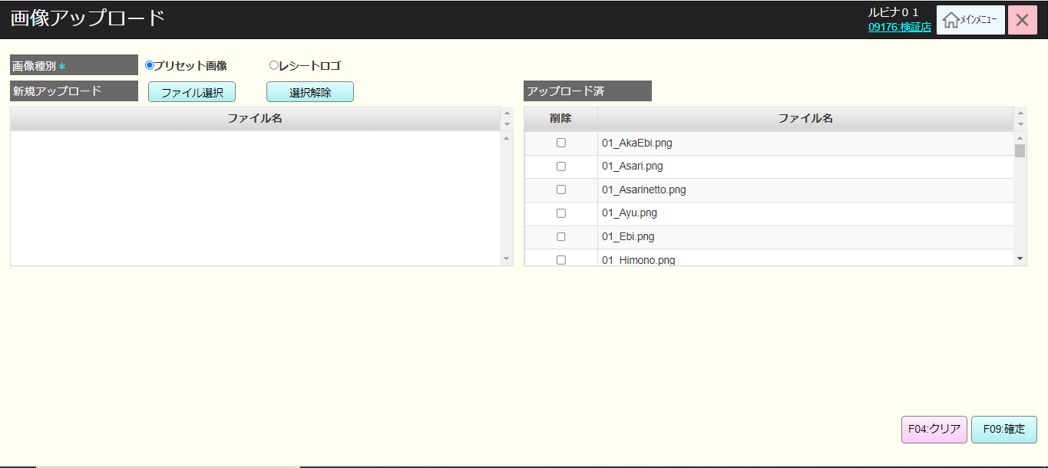
 |  |  |  |  |  |  |  |  |  |  |  | 32
 |  |  |  |  |  |  |  |  |  |  |  | 33
 |  |  |  |  |  |  |  |  |  |  |  | 34
 |  |  |  |  |  |  |  |  |  |  |  | 35
アップロードされた画像一覧を表示する。
AP1504は全てのプリセット画像とレシートロゴを取得する。
選択されている[画像種別]のデフォルト値は [プリセット画像]で、[レシートロゴ]にスイッチ可能。
選択された値によって、 [アップロード済]は現在データベースにある該当プリセット画像またはレシートロゴの一覧が取得される。
[アップロード済]には[削除]チェックボックスと[ファイル名]が含まれている。[ファイル名]はアップロードした画像名称を表示し, [削除]にチェックを入れると、変更保存時にDB内の画像を削除する。
[新規アップロード]の初期表示：ブランク
[ファイル選択]をタッチすると、
・ブラウザのファイル選択モーダルを表示する。アップロードするファイルを選択して、複数のファイルを選択可能。
・選択されたファイルの形式が画像以外の場合、エラーを表示する。(提案形式: jpeg,jpg,png)
・画像名: [a-z], [A-Z]の文字、\ /:*?"<>|を除く特殊文字のみ許可。最大50桁まで
・提案：ファイルの最大サイズ：5MB。5MBを超えた場合、「5MBを超えるファイルはアップロードできません」を表示する。
・画像選択が成功の場合、[新規アップロード]にファイル名を表示する。
[新規アップロード]と[アップロード済]の1つ画像ファイルのみにフォーカスできる。フォーカスされた画像を該当プレビューエリアに表示する。
[選択解除]ボタンをタッチすると、[新規アップロード]で選択されている画像を削除する。
[F04: クリア]ボタンをタッチすると、[新規アップロード]の全て画像を選択解除し、[アップロード済]の全て[削除]チェックボックスにチェックを外す。
[F09: 確定]ボタンをタッチすると、 バリデーションチェックを行ってから変更を保存する。
 |  |  |  |  |  |  |  |  |  |  |  | 36
SC6201
画像アップロード画面
 |  |  |  |  |  |  |  |  |  |  |  | 37
 |  |  |  |  |  |  |  |  |  |  |  | 38
 |  |  |  |  |  |  |  |  |  |  |  | 39
 |  |  |  |  |  |  |  |  |  |  |  | 40
 |  |  |  |  |  |  |  |  |  |  |  | 41
 |  |  |  |  |  |  |  |  |  |  |  | 42
F09：確定
 |  |  |  |  |  |  |  |  |  |  |  | 43
画像種別
新規アップロード画像一覧
ファイル選択
選択解除
F04: クリア
 |  |  |  |  |  |  |  |  |  |  |  | 44
 |  |  |  |  |  |  |  |  |  |  |  | 45
 |  |  |  |  |  |  |  |  |  |  |  | 46
 |  |  |  |  |  |  |  |  |  |  |  | 47
62
62.2
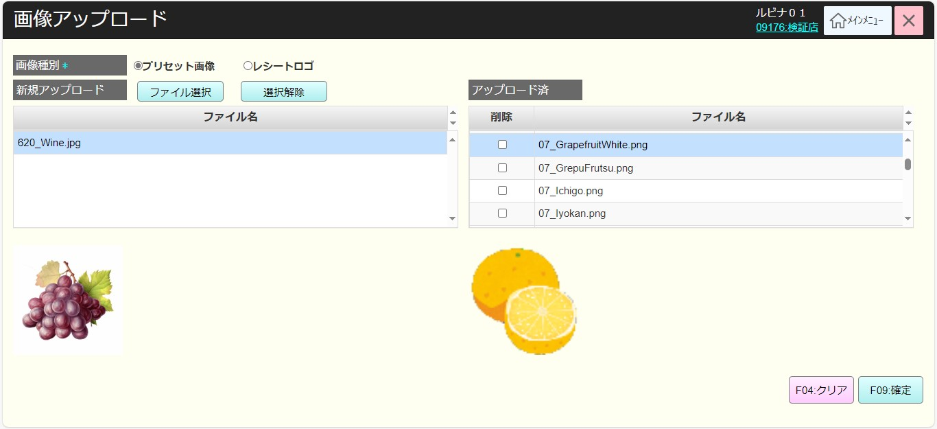
 |  |  |  |  |  |  |  |  |  |  |  | 48
 |  |  |  |  |  |  |  |  |  |  |  | 49
 |  |  |  |  |  |  |  |  |  |  |  | 50
 |  |  |  |  |  |  |  |  |  |  |  | 1
 |  |  |  |  |  |  |  |  |  |  |  | 2
 |  |  |  |  |  |  |  |  |  |  |  | 3
 |  |  |  |  |  |  |  |  |  |  |  | 4
 |  |  |  |  |  |  |  |  |  |  |  | 5
 |  |  |  |  |  |  |  |  |  |  |  | 6
 |  |  |  |  |  |  |  |  |  |  |  | 7
 |  |  |  |  |  |  |  |  |  |  |  | 8
 |  |  |  |  |  |  |  |  |  |  |  | 9
 |  |  |  |  |  |  |  |  |  |  |  | 10
 |  |  |  |  |  |  |  |  |  |  |  | 11
 |  |  |  |  |  |  |  |  |  |  |  | 12
 |  |  |  |  |  |  |  |  |  |  |  | 13
 |  |  |  |  |  |  |  |  |  |  |  | 14
 |  |  |  |  |  |  |  |  |  |  |  | 15
 |  |  |  |  |  |  |  |  |  |  |  | 16
 |  |  |  |  |  |  |  |  |  |  |  | 17
 |  |  |  |  |  |  |  |  |  |  |  | 18
 |  |  |  |  |  |  |  |  |  |  |  | 19
 |  |  |  |  |  |  |  |  |  |  |  | 20
 |  |  |  |  |  |  |  |  |  |  |  | 21
 | 更新機能 |  |  |  |  |  |  |  |  |  |  | 22
 |  |  |  |  |  |  |  |  |  |  |  | 23
62.2
新しい画像ファイルを追加するか、削除対象画像にチェックを入れる。
 |  |  |  |  |  |  |  |  |  |  |  | 24
 |  |  |  |  |  |  |  |  |  |  |  | 25
 |  |  |  |  |  |  |  |  |  |  |  | 26
F09：確定
 |  |  |  |  |  |  |  |  |  |  |  | 27
 |  |  |  |  |  |  |  |  |  |  |  | 28
 |  |  |  |  |  |  |  |  |  |  |  | 29
アップロードファイルがない
アップロードファイルがある
 |  |  |  |  |  |  |  |  |  |  |  | 30
 |  |  |  |  |  |  |  |  |  |  |  | 31
ファイル形式のバリデーションチェック：jpeg, jpg, png. 形式が不正な場合、以下のエラーメッセージを表示する。
画像ファイル(jpeg, jpg, png)をアップロードしてください。
ファイル名のバリデーションチェック：最大50桁まで
画像名のバリデーションチェック: [a-z], [A-Z]の文字、\ /:*?"<>|を除く特殊文字のみ許可。
ファイルサイズのバリデーションチェック：5MB未満
ファイルサイズを5MB超える場合、以下のエラーメッセージを表示する。
5MB未満のファイルをアップロードしてください。
 |  |  |  |  |  |  |  |  |  |  |  | 32
KN6201
アップロードファイルバリデーションチェック機能
 |  |  |  |  |  |  |  |  |  |  |  | 33
 |  |  |  |  |  |  |  |  |  |  |  | 34
 |  |  |  |  |  |  |  |  |  |  |  | 35
 |  |  |  |  |  |  |  |  |  |  |  | 36
 |  |  |  |  |  |  |  |  |  |  |  | 37
 |  |  |  |  |  |  |  |  |  |  |  | 38
成功
 |  |  |  |  |  |  |  |  |  |  |  | 39
 |  |  |  |  |  |  |  |  |  |  |  | 40
 |  |  |  |  |  |  |  |  |  |  |  | 41
 |  |  |  |  |  |  |  |  |  |  |  | 42
プリセット画像ファイルとレシートロゴをDBに更新する。
[新規アップロード]の画像ファイルが[アップロード済]と同じ名称の場合、古い画像を新しい画像に置き換える。変更されたイメージはKN1503_画像一覧取得機能を実行する時に正常に使用される。更新された名称が同じの画像を含むプリセットレイアウトを使用しているPOS機の場合、画像がDBに保存されても、更新された画像がPOS機に表示される。
 |  |  |  |  |  |  |  |  |  |  |  | 43
KN6202
DB画像・ロゴプリセット更新機能
AP6201
画像アップロードAPI
 |  |  |  |  |  |  |  |  |  |  |  | 44
 |  |  |  |  |  |  |  |  |  |  |  | 45
 |  |  |  |  |  |  |  |  |  |  |  | 46
 |  |  |  |  |  |  |  |  |  |  |  | 47
 |  |  |  |  |  |  |  |  |  |  |  | 48
62
 |  |  |  |  |  |  |  |  |  |  |  | 49
 |  |  |  |  |  |  |  |  |  |  |  | 50
 |  |  |  |  |  |  |  |  |  |  |  | 1
 |  |  |  |  |  |  |  |  |  |  |  | 2
 |  |  |  |  |  |  |  |  |  |  |  | 3
 |  |  |  |  |  |  |  |  |  |  |  | 4

画面設計書
システム名 |  |  |  | システム種別 |  |  |  |  |  | 基本設計書 |  |  |  |  | 作成者 |  |  | 作成日 |  | 更新者 | 更新日 | 版数
POSサーバー |  |  |  | POSサーバ |  |  |  |  |  |  |  |  |  |  | TinNH |  |  | 2024-05-27 |  | DuNT | 2024-09-10 | 0.4

機能カテゴリ |  |  | 62_画像アップロード |  |  |  |  |  | 項目 |  |  | 概要設計 |  |  | 画面設計書

 | ■ログイン画面のイメージ

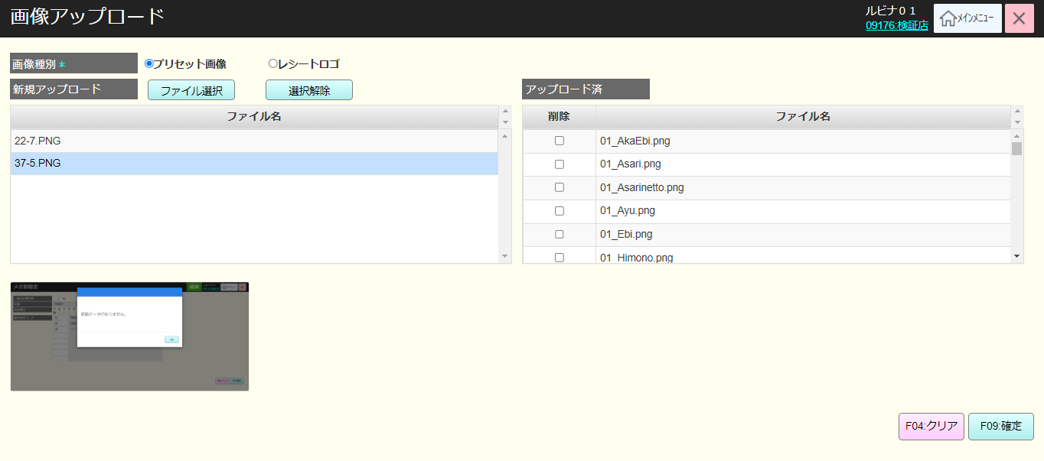

1

2
3
5
4

6

7
8

 | ■画面項目定義

 | 画面項目ID | 項目 |  | Type | I/O | 多言語対象 | 出力 |  |  |  |  |  |  |  |  | インプット |  |  |  |  | 備考
 |  |  |  |  |  |  | マッピングデータ |  |  |  | 初期値 |  | 表示コントロール | Control enable |  | 必須 | 数字 | 桁 | マッピングデータ
 |  |  |  |  |  |  | API名 | 項目 |  |  |  |  |  |  |  |  |  |  | API名 | 項目
 | 1 | 画像種別 |  | ラジオボタン | I | ● | － | － |  |  | プリセット画像 |  | ー | － |  | － | ー | ー | － | ー
 | 2 | ファイル選択 |  | ボタン | I | ● | － | － |  |  | － |  | ー | ー |  | － | ー | ー | － | ー
 | 3 | 選択解除 |  | ボタン | I | ● | － |  |  |  | － |  | ー | ー |  | － | ー | ー | － | ー
 | 4 | 新規アップロード |  | 一覧 | O | ● | － | － |  |  | 一覧 |  | ー | ー |  | － | ー | ー | － | ー
 | 5 | アップロード済 |  | 一覧 | O | ● | － |  |  |  | 一覧 |  | ー | ー |  | － | ー | ー | － | ー
 |  | 削除チェックボックス |  | チェックボックス | I | － | － | － |  |  | － |  | ー | ー |  | － | ー | ー | － | ー
 | 6 | プリビューエリア |  | ビュー | O | － | － |  |  |  | － |  | ー | ー |  | － | ー | ー | － | ー
 | 7 | F04: クリア |  | ボタン | I | ● | － | － |  |  | － |  | ー | ー |  | － | ー | ー | － | ー
 | 8 | F09: 確定 |  | ボタン | I | ● | － | － |  |  | － |  | ー | ー |  | － | ー | ー | － | ー

